Estructura
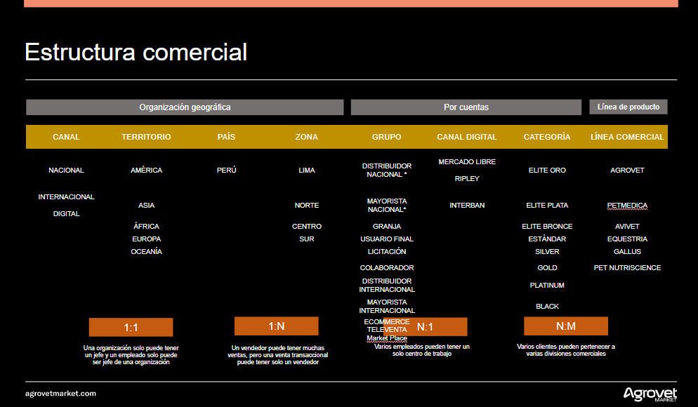

Marketplace
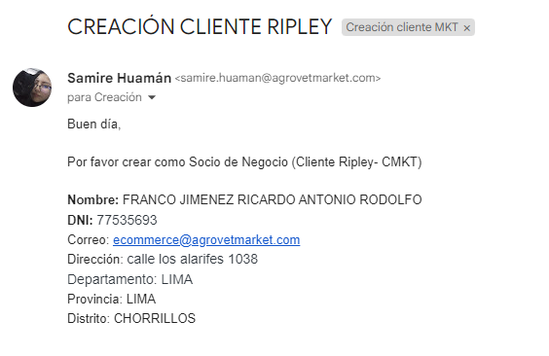
Clientes de Marketplace :

La solicitud de clientes de Marketplace se hace a travez de correo.
¿ Cómo se realizará en ODDO ?

Cliente Nuevo
 |  |  | CREDITOS, COBRANZAS Y FACTURACION |  |  |  |  |  | Código: | CE-F-02
 |  |  | SOLICITUD DE CLIENTE NUEVO - LOCAL |  |  |  |  |  | Versión: | 6
 |  |  |  |  |  |  |  |  | Fecha de aprobación: | 2023-11-10

 |  |  |  |  |  |  |  | Vendedor:

 |  |  |  |  |  |  |  | Promotor:

Informacion General :

Nombre o Razón Social |  | VETECOW E.I.R.L. |  |  |  |  | Fecha de Constitución |  | 04-01-2022

Departamento |  | Lima |  | Ciudad | Callao |  |  | Distrito | Bellavista

Dirección: | Jr. Máx Radiguetti Nro 224, Urb. San José |  |  |  |  |  | R.U.C. | 20608957775

 |  |  |  |  |  |  | Web

Información Comercial:

Grupo | Distribuidor Élite |  |  | Distribuidor Oro |  |  | Distribuidor Plata |  | Usuarios Finales

 | Distribuidores |  |  | Granjas |  |  | Molino |  | Mayorista

 | Menores

x
x
x
División: | Ganaderia |  |  | Animales de Compañía |  |  |  | Aves y cerdos

Zona: | Centro

Vendedor línea:

Propietario 1: | CARLOS MIGUEL CHAUCA AMPUERO |  |  |  |  | Teléfono | 995298254 |  | Cumpleaños | 01-03-1980

Email: | vetecow@gmail.com |  |  |  |  | Celular: | 995298254 |  | N° DNI | 40475773

Propietario 2: |  |  |  |  |  | Teléfono |  |  | Cumpleaños

Email: |  |  |  |  |  | Celular: |  |  | N° DNI

Contacto Comercial |  | CARLOS MIGUEL CHAUCA AMPUERO |  |  |  | Teléfono | 995298254 |  | Cumpleaños | 01-03-1980

Email: |  | vetecow@gmail.com |  |  |  | Celular: | 995298254 |  | N° DNI | 40475773

Tesorería | xxxxxxxxxxxxxx |  |  |  |  | Teléfono

Email: | xxxxxxxxxxx |  |  |  |  | Celular: | xxxxxxxxx |  | N° DNI | xxxxxxx

Email para envío de facturación electrónica: |  |  |  | vetecow@gmail.com

Reparto de Mercadería

La dirección es igual a dirección fiscal o de facturación: |  |  |  | X

Otra dirección:
Dirección: | Av./ Calle /Jr. / Mzn.

 | N° / Lote: |  | Urb./Sector |  |  | Distrito

 | Cód. Postal |  | Provincia |  |  | Departamento

Telefonos: |  |  |  |  |  |  | Celular:

Atención: |  |  |  |  |  |  | DNI:

Agencia de transporte: |  | AGROVET MARKET |  |  |  |  | Telf.Ag.Transp. Lima:

Direccion Ag. Transp.: |  | AV. DEFENSORES DEL MORRO NRO, SN LOTE A URB VILLA BAJA LIMA-LIMA-CHORRILLOS

Datos Adicionales u Obervaciones:

Fecha:

V°B° Dirección o Sub Dirección Comercial |  |  |  |  |  |  |  | V°B° Gerente o Sub GerenciaComercial

 |  |  |  | Firma y sello del Cliente

Firma y sello del Representante Comercial |  |  |  |  |  |  |  | V°B° Crédito y Cobranzas

